メガネ堅パン
簡易デザイン作成 ヒアリングシート

 | STEP1 ご希望のテンプレートを選択してください

 |  | ※デザインはこちらからご確認いただけます。

 |  | デザイン面 | テンプレート選択

 | STEP2 印刷したい文字をそれぞれの位置に入力してください


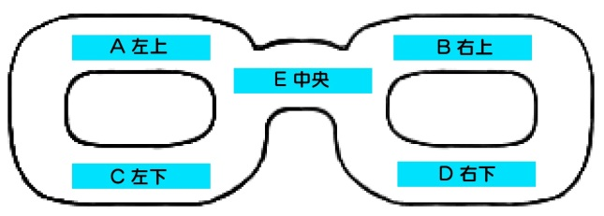

 |  | ※1カ所につき8文字以下が推奨です
 |  | ※文字を入れたくない場所は空欄のままにしてください
 |  | ※デザインや色の組み合わせによっては文字が見えにくくなる場合がございます。ご注意ください。

 |  | A： 左上 |  | 印刷色

 |  | B： 右上 |  | 印刷色

 |  | C： 左下 |  | 印刷色

 |  | D： 右下 |  | 印刷色

 |  | E： 中央 |  | 印刷色

 | STEP3 印刷フォントを選択して下さい
 |  | 選択してください
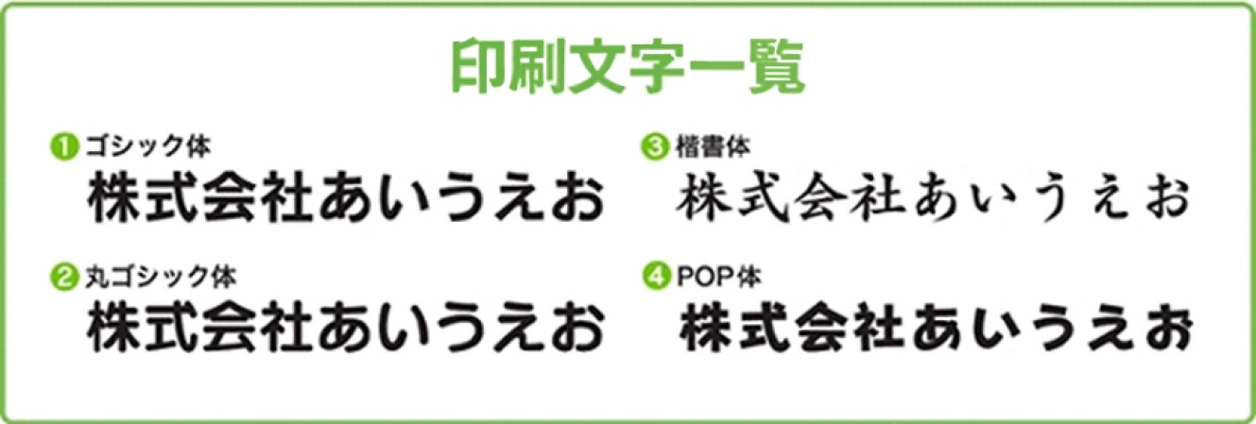

 | STEP4 ロゴマークの使用の有無を選択して下さい
 |  | 選択してください

 |  | ロゴの位置

 |  | ロゴマークの使用をご希望のお客様はイラストレーターかフォトショップにてデータをご支給下さい。
 |  | その他のデータ形式の場合、データによってはデザイン料が発生する可能性もございます。
 |  | 【例】エクセル・ワード（別途料金2000円）

 |  | ※画像の解像度が低く修正が難しい場合や、印刷サイズに収めると潰れてしまう複雑なロゴは
 |  | お受けできない場合がございます。

